Y.66-2567
ภาพถ่ายและรูปตัดขวางลำน้ำสถานีสำรวจอุทกวิทยาแม่น้ำยม (Y.66)
บ้านวังดิน ต.บ้านกลาง อ.สอง จ.แพร่ ปี 2567
 |  |  |  |  |  |  |  |  |  |  |  | 2566 |  |  | 2567
 |  |  |  |  |  |  |  |  |  |  |  | สำรวจเมื่อ 8 พ.ค.2566 |  |  | สำรวจเมื่อ 27 ก.พ.2567
 |  |  |  |  |  |  |  |  |  |  |  | ระยะ | ระดับ | ผิวน้ำ | ระยะ | ระดับ | ผิวน้ำ
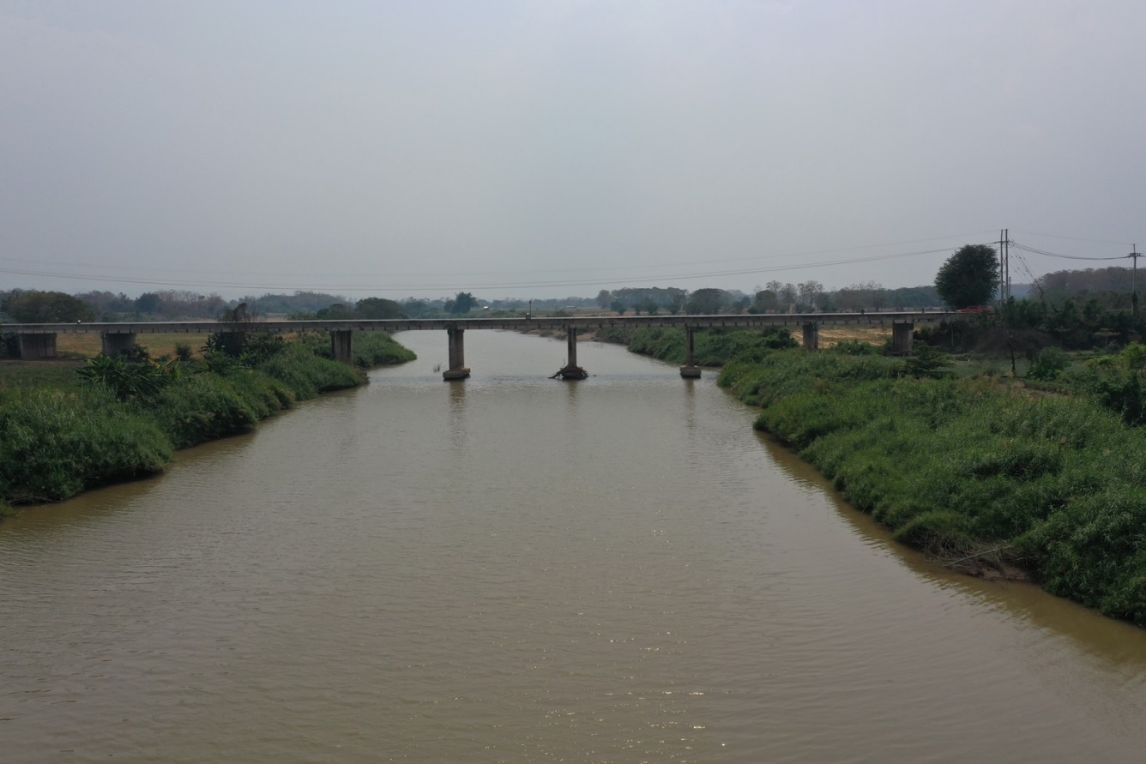
 |  |  |  |  |  |  |  |  |  |  |  | -50 | 188.699 | 179.780 | -50 | 188.695 | 179.490
 |  |  |  |  |  |  |  |  |  |  |  | -40 | 188.700 | 179.780 | -40 | 188.698 | 179.490
 |  |  |  |  |  |  |  |  |  |  |  | -30 | 188.686 | 179.780 | -30 | 188.697 | 179.490
 |  |  |  |  |  |  |  |  |  |  |  | -20 | 188.650 | 179.780 | -20 | 188.645 | 179.490
 |  |  |  |  |  |  |  |  |  |  |  | -10 | 188.685 | 179.780 | -10 | 188.660 | 179.490
 |  |  |  |  |  |  |  |  |  |  |  | 0 | 188.577 | 179.780 | 0 | 188.577 | 179.490
 |  |  |  |  |  |  |  |  |  |  |  | 0 | 186.927 | 179.780 | 0 | 186.920 | 179.490
 |  |  |  |  |  |  |  |  |  |  |  | 5 | 184.503 | 179.780 | 5 | 184.703 | 179.490
 |  |  |  |  |  |  |  |  |  |  |  | 10 | 183.494 | 179.780 | 10 | 183.369 | 179.490
 |  |  |  |  |  |  |  |  |  |  |  | 15 | 183.920 | 179.780 | 15 | 183.085 | 179.490
 |  |  |  |  |  |  |  |  |  |  |  | 20 | 182.830 | 179.780 | 20 | 182.876 | 179.490
 |  |  |  |  |  |  |  |  |  |  |  | 25 | 182.729 | 179.780 | 25 | 182.594 | 179.490
 |  |  |  |  |  |  |  |  |  |  |  | 30 | 182.507 | 179.780 | 30 | 182.460 | 179.490
 |  |  |  |  |  |  |  |  |  |  |  | 35 | 182.513 | 179.780 | 35 | 182.447 | 179.490
รูปตัดขวางลำน้ำแม่น้ำยมที่แนวสำรวจปริมาณน้ำ
 |  |  |  |  |  |  |  |  |  |  |  | 40 | 182.365 | 179.780 | 40 | 182.442 | 179.490
 |  |  |  |  |  |  |  |  |  |  |  | 45 | 182.583 | 179.780 | 45 | 182.451 | 179.490
 |  |  |  |  |  |  |  |  |  |  |  | 50 | 182.167 | 179.780 | 50 | 182.384 | 179.490
 |  |  |  |  |  |  |  |  |  |  |  | 55 | 182.045 | 179.780 | 55 | 182.131 | 179.490
 |  |  |  |  |  |  |  |  |  |  |  | 60 | 181.430 | 179.780 | 60 | 181.414 | 179.490
 |  |  |  |  |  |  |  |  |  |  |  | 65 | 179.780 | 179.780 | 65 | 180.658 | 179.490
 |  |  |  |  |  |  |  |  |  |  |  | 70 | 178.410 | 179.780 | 68 | 179.490 | 179.490
 |  |  |  |  |  |  |  |  |  |  |  | 75 | 178.450 | 179.780 | 70 | 178.430 | 179.490
 |  |  |  |  |  |  |  |  |  |  |  | 80 | 178.960 | 179.780 | 75 | 178.460 | 179.490
 |  |  |  |  |  |  |  |  |  |  |  | 85 | 177.770 | 179.780 | 80 | 178.820 | 179.490
 |  |  |  |  |  |  |  |  |  |  |  | 90 | 177.670 | 179.780 | 85 | 177.720 | 179.490
 |  |  |  |  |  |  |  |  |  |  |  | 95 | 177.690 | 179.780 | 90 | 177.560 | 179.490
 |  |  |  |  |  |  |  |  |  |  |  | 100 | 177.630 | 179.780 | 95 | 177.410 | 179.490
 |  |  |  |  |  |  |  |  |  |  |  | 105 | 178.650 | 179.780 | 100 | 177.430 | 179.490
 |  |  |  |  |  |  |  |  |  |  |  | 110 | 178.520 | 179.780 | 105 | 178.790 | 179.490
 |  |  |  |  |  |  |  |  |  |  |  | 115 | 178.490 | 179.780 | 110 | 178.490 | 179.490
 |  |  |  |  |  |  |  |  |  |  |  | 120 | 178.620 | 179.780 | 115 | 178.400 | 179.490
 |  |  |  |  |  |  |  |  |  |  |  | 125 | 178.940 | 179.780 | 120 | 178.510 | 179.490
ระยะ | -50 | -40 | -30 | -20 | -10 | 0 | 0 | 5 | 10 | 15 | 20 | 130 | 178.770 | 179.780 | 125 | 178.870 | 179.490
ระดับ | 188.695 | 188.698 | 188.697 | 188.645 | 188.660 | 188.577 | 186.920 | 184.703 | 183.369 | 183.085 | 182.876 | 135 | 179.420 | 179.780 | 130 | 178.800 | 179.490
ระยะ | 25 | 30 | 35 | 40 | 45 | 50 | 55 | 60 | 65 | 68 | 70 | 140 | 181.097 | 179.780 | 135 | 179.616 | 179.490
ระดับ | 182.594 | 182.460 | 182.447 | 182.442 | 182.451 | 182.384 | 182.131 | 181.414 | 180.658 | 179.490 | 178.430 | 145 | 182.408 | 179.780 | 140 | 181.213 | 179.490
ระยะ | 75 | 80 | 85 | 90 | 95 | 100 | 105 | 110 | 115 | 120 | 125 | 150 | 182.506 | 179.780 | 145 | 182.465 | 179.490
ระดับ | 178.460 | 178.820 | 177.720 | 177.560 | 177.410 | 177.430 | 178.790 | 178.490 | 178.400 | 178.510 | 178.870 | 155 | 182.314 | 179.780 | 150 | 182.490 | 179.490
ระยะ | 130 | 135 | 140 | 145 | 150 | 155 | 160 | 165 | 170 | 170 | 180 | 160 | 182.823 | 179.780 | 155 | 182.438 | 179.490
ระดับ | 178.800 | 179.616 | 181.213 | 182.465 | 182.490 | 182.438 | 182.496 | 184.150 | 186.698 | 188.575 | 188.510 | 165 | 184.354 | 179.780 | 160 | 182.496 | 179.490
ระยะ | 190 | 200 | 210 | 220 |  |  |  |  |  |  |  | 170 | 186.887 | 179.780 | 165 | 184.150 | 179.490
ระดับ | 188.524 | 188.520 | 188.478 | 188.430 |  |  |  |  |  |  |  | 170 | 188.575 | 179.780 | 170 | 186.698 | 179.490
ระยะ |  |  |  |  |  |  |  |  |  |  |  | 180 | 188.608 | 179.780 | 170 | 188.575 | 179.490
ระดับ |  |  |  |  |  |  |  |  |  |  |  | 190 | 188.600 | 179.780 | 180 | 188.510 | 179.490
 |  |  |  |  |  |  |  |  |  |  |  | 200 | 188.598 | 179.780 | 190 | 188.524 | 179.490
 | BM. | 188.629 | ม.(ร.ท.ก.) |  | ตลิ่งฝั่งซ้าย | 188.577 | ม.(ร.ท.ก.) |  | ตลิ่งฝั่งขวา | 188.575 | ม.(ร.ท.ก.) | 210 | 188.577 | 179.780 | 200 | 188.520 | 179.490
 | ท้องน้ำ | 177.410 | ม.(ร.ท.ก.) |  | ศูนย์เสา | 177.210 | ม.(ร.ท.ก.) |  | สำรวจเมื่อ 27 ก.พ.2567 |  |  | 220 | 188.548 | 179.780 | 210 | 188.478 | 179.490
 |  |  |  |  |  |  |  |  |  |  |  |  |  |  | 220 | 188.430 | 179.490
 |  |  |  |  |  |  |  |  | ผู้สำรวจ นายสุภเดช เตชะสา

 |  |  |  | ตรวจสอบหมุดหลักฐานแล้ว

 |  |  |  |  | เปลี่ยนรูปแล้ว

